表紙・改定履歴
Webダイレクト販売
認証解除API 詳細設計書

© 2020 Sasuke Financial Lab Inc.

変 更 記 録
版数 REV. | 作成更新日 | 変 更 内 容 | 担 当
01 | 2021-01-14 | 初版 | 山崎

プロセス
詳細設計 |  |  |  |  | 大項目 |  |  | 小項目 |  | 詳細

 | シーケンス
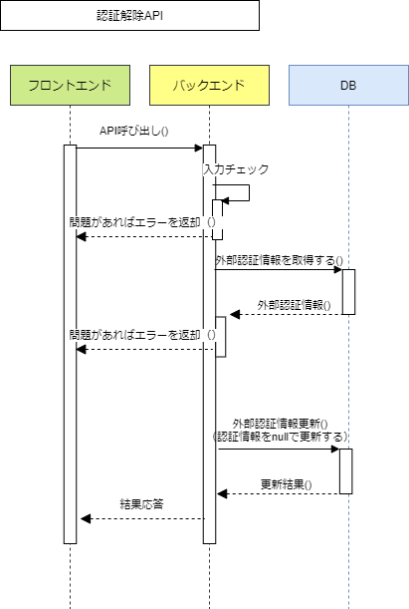

 | プロセス詳細
 | １． | 入力チェック
 |  | API共通設計書のバリデーションルールを参照
 |  | 項目 |  |  |  |  | チェック内容 |  |  |  | 説明
 |  | アカウントID |  |  |  |  | 未入力

 | ２． | 外部認証情報取得
 |  | SQL |  |  |  |  |  |  | パラメータ |  |  |  | 説明
 |  | SELECT | 認証.アカウントID
 |  |  | 認証.外部認証コード
 |  |  | 認証.外部認証ID
 |  | FROM | 認証
 |  | WHERE | 認証.アカウントID = 【値】 |  |  |  |  |  | リクエスト.アカウントID

 |  | 戻り値 |  | 認証DTO |  |  |  | 備考
 |  | 項目名（和） |  |  |  | 項目名（英） | 型 | パラメータ |  |  |  | 説明
 |  | アカウントID |  |  |  | accountId | Number | SQL結果.アカウントID
 |  | 外部認証コード |  |  |  | extAuthCode | Number | SQL結果.外部認証コード
 |  | 外部認証ID |  |  |  | extAuthId | String | SQL結果.外部認証ID

 |  | 認証データが存在しない場合は、HTTPステータス:400エラーを応答する
 |  | エラー種別 |  |  |  | エラーレベル | メッセージ
 |  | パラメータチェックエラー |  |  |  | error | 認証データが存在しません

 | 3． | 外部認証情報更新（nullで更新）
 |  | SQL |  |  |  |  |  |  | パラメータ |  |  |  | 説明
 |  | UPDATE | 認証
 |  | SET | 認証.外部認証コード = null
 |  | SET | 認証.外部認証ID = null
 |  | WHERE | 認証.アカウントID = 【値】 |  |  |  |  |  | 認証DTO.アカウントID

 | 4． | （正常系）HTTPステータス:200を応答して処理終了

